Генератор паролей
 | Задание | Разработать набор из 8 тестовых кейсов для проверки корректности работы генератора паролей http://www.onlinepasswordgenerator.ru/ (как выглядит генератор паролей показано ниже)

 | 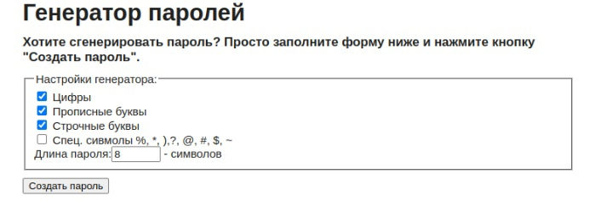

Номер Тест кейса / ID | Название | Предварительные шаги | Шаги | Данные | Ожидаемый результат | attach: | Фактический результат
1 | При клике на кнопку "Создать пароль" генерируется 10 вариантов паролей | Открыть генератор паролей | Выбрать в генераторе одну из групп символов | Примеры: Цифры Прописные буквы | Чекбокс у выбранной группы отмечается галочкой
 |  |  | Установить длину пароля | Примеры: 8 10
 |  |  | Клик "Создать пароль" |  | 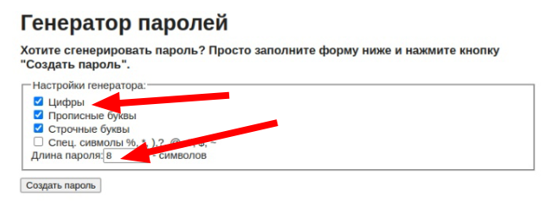 1. В результате отображается 10 сгенерированных паролей
2 | Сгенерированные пароли состоят из выбранных групп символов | Открыть генератор паролей | Выбрать в генераторе группы символов | Примеры: Цифры Прописные буквы Строчные буквы Спец символы | Чекбокс у выбранной группы отмечается галочкой
 |  |  | Установить длину пароля | Примеры: 8 10
 |  |  | Клик "Создать пароль" |  | 1. Все сгенерированные пароли содержат символы выбранных групп символов
3 | При клике " Создать пароль" длина пароля соответствует введённому в поле числу . | Открыть генератор паролей | Выбрать в генераторе несколько групп символов. | Цифры; Прописные буквы. | Чекбокс у выбранной группы отмечается галочкой.
 |  |  | Установить длину пароля | 9. | В графе появляется выбранное значение.
 |  |  | Кликнуть "Создать пароль" |  | Генерируется выбранная длина пароля.
4 | При клике "Создать пароль" генерируется минимум 8 символов. | Открыть генератор паролей | Выбрать втнастроеках генератора одну группу символов. | Цифры. | Чекбокс у выбранной группы символов отмечается галочкой.
 |  |  | Установить длину пароля. | 7 | В графе появляется выбранная цифра.
 |  |  | Кликнуть кнопку "Создать пароль". |  | Выбранная длина пароля не генерируется.
5 | При повторном нажатии " Создать пароль" на сайте создаются новые пароли. | Открыть генератор паролей | Выбрать в настройках генератора одну группу символов. | Цифры. | Чекбокс у выбранной группы символов отмечается галочкой.
 |  |  | Установить длину пароля. | 3 | В графе появляется выбранная цифра.
 |  |  | Неколько раз кликнуть кнопку "Создать пароль". |  | После второго нажатия "Создать пароль" генерируется новый список паролей.
6 | По умолчанию в настройках генератора пароля включены группы и длина символов. |  | Открыть генератор паролей. |  | Генератор паролей открылся.
 |  |  | Обратить внимание на отмеченные по умолчанию чекбоксы генератора пароля. | Цифры; Прописные буквы; Строчные буквы. | Чекбоксы генератора пароля соответствуют значениям по умолчанию.
 |  |  | Обратить внимание на длину пароля по умолчанию. | 8. | Количество символов длины пароля соответствует значениям по умолчанию.
7 | При нулевом значении длины в настройках генератора выдается ошибка. | Открыть генератор паролей. | Выбрать в настройках генератора группу символов. | Цифры; Буквы. | Отмечаются выбранные чекбоксы генератора.
 |  |  | Ввести нулевую длину пароля. | 0. | Отмечается введенная длина пароля.
 |  |  | Кликнуть "Создать пароль". |  | Выдается ошибка создания пароля.
8 | Без отмеченных чекбоксов в настройках генератора выдается ошибка. | Открыть генератор паролей. | Чекбоксы создания пароля оставить пустыми. |  | Чекбоксы остаются без галочки.
 |  |  | Ввести длину пароля. | 6. | Отмечается введенная длина пароля.
 |  |  | Кликнуть "Создать пароль". |  | Выдается ошибка создания пароля.
9 | При подтверждении отрицательного значения длины пароля выдается ошибка. | Открыть генератор паролей. | Выбрать в настройках генератора группу символов. | Строчные буквы. | Выбранный чекбокс отмечается галочкой.
 |  |  | Ввести отрицательную длину пароля. | -1. | Отмечается введенная длина пароля.
 |  |  | Кликнуть "Создать пароль". |  | Выдается ошибка создания пароля.
10 | При подтверждении максимальной длины символов генерируется выбранное значение. | Открыть генератор паролей. | Выбрать в насчтройках генератора группу символов. | Спец. символы. | Выбранный чекбокс отмечается галочкой.
 |  |  | Ввести максимальную длину пароля. | 100. | Отмечается введенная длина пароля.
 |  |  | Кликнуть "Создать пароль". |  | Выдается максимальная длина пароля.

